TC_Login
Project Name | Hệ thống quiz động ứng dụng AI và Gamification cho học tập tương tác
Module Code | Đăng nhập
 | Hoàn thành | Lỗi | Chưa kiểm tra | Bị chăn | Tổng số trường hợp thử nghiệm
Round 1 | 32 | 0 | 0 | 0 | 32
Round 2 | 32 | 0 | 0 | 0 | 32
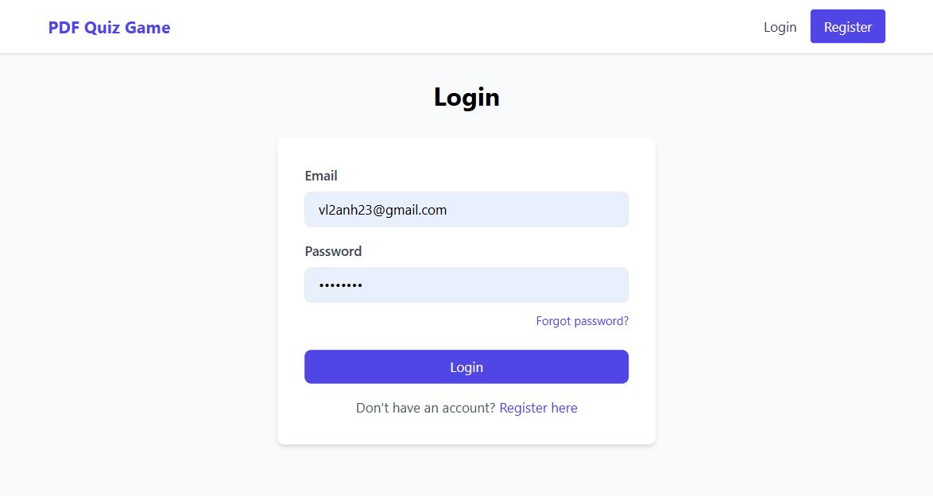
Test Case ID | Mô tả | Hành động | Điều kiện tiên quyết | Kết quả mong đợi | Kết quả thực tế | Kết quả |  |  | Kết quả |  |  | Chú thích
 |  |  |  |  |  | Vòng 1 |  |  | Vòng 2
 |  |  |  |  |  | Trạng thái | Ngày kiểm tra | Người kiểm tra | Trạng thái | Ngày kiểm tra | Người kiểm tra
GUI_SHOW Chức năng Đăng nhập
GUI_DN01 | Hiển thị tiêu đề "Login" | Người dùng truy cập trang Đăng nhập | Website hoạt động | Tiêu đề hiển thị, màu sắc: black
GUI_DN02 | Hiển thị trường "Email" | Người dùng truy cập trang Đăng nhập | Website hoạt động | Trường email hiển thị, màu: black, status: enable
GUI_DN03 | Hiển thị trường "Password" | Người dùng truy cập trang Đăng nhập | Website hoạt động | Trường password hiển thị, màu: black, status: enable
GUI_DN04 | Hiển thị Logo ở góc trên bên trái | Người dùng truy cập trang Đăng nhập | Website hoạt động | Logo hiển thị, màu: blue violet
GUI_DN05 | Hiển thị nút "Login" | Người dùng truy cập trang Đăng nhập | Website hoạt động | Nút login hiển thị, màu: white, status: enable
GUI_DN06 | Hiển thị link "Forgot Password?" | Người dùng truy cập trang Đăng nhập | Website hoạt động | Link hiển thị, màu: blue, status: enable
GUI_DN07 | Hiển thị link "Register here" | Người dùng truy cập trang Đăng nhập | Website hoạt động | Link hiển thị, màu: blue, status: enable
GUI_DN08 | Hiển thị placeholder trong ô "Email" | Người dùng truy cập trang Đăng nhập | Website hoạt động | Placeholder hiển thị “Enter your email”, font nhỏ, màu xám nhạt
GUI_DN09 | Hiển thị placeholder trong ô "Password" | Người dùng truy cập trang Đăng nhập | Website hoạt động | Placeholder hiển thị “Enter your password”, font nhỏ, màu xám nhạt
GUI_DN10 | Hiển thị viền (border) của ô nhập liệu | Người dùng truy cập trang Đăng nhập | Website hoạt động | Ô nhập liệu có viền tròn nhẹ, màu viền xám nhạt khi chưa focus
GUI_DN11 | Hiển thị khi focus vào ô nhập | Người dùng nhấp vào ô Email/Password | Website hoạt động | Viền ô chuyển màu xanh (focus), con trỏ nhấp nháy hiển thị trong ô
GUI_DN12 | Hiển thị phân cách giữa các thành phần | Người dùng truy cập trang Đăng nhập | Website hoạt động | Các thành phần bố cục cách đều, thẳng hàng theo cột dọc
GUI_DN13 | Hiển thị form login ở giữa trang | Người dùng truy cập trang Đăng nhập | Website hoạt động | Form được căn giữa toàn màn hình cả chiều ngang và dọc
GUI_DN14 | Hiển thị trạng thái ô nhập khi disable | Admin disable chức năng login | Website hoạt động | Ô nhập không thể chỉnh sửa, màu nền xám nhạt, status: disable
GUI_DN15 | Hiển thị responsive giao diện trên mobile | Người dùng truy cập từ thiết bị nhỏ | Website hoạt động | Giao diện co giãn, căn giữa, nút và input hiển thị theo chiều dọc, không bị tràn
FUNCTION_SHOW Chức năng Đăng nhập
FUNC_DN16 | Nhập email và mật khẩu hợp lệ, bấm "Login" | Nhập email và mật khẩu đúng | Email và mật khẩu hợp lệ | Đăng nhập thành công, chuyển đến trang chủ
FUNC_DN17 | Nhập email sai, bấm "Login" | Nhập email không đúng | Email không tồn tại trong hệ thống | Hiện thông báo "Email không đúng"
FUNC_DN18 | Nhập mật khẩu sai, bấm "Login" | Nhập email đúng, mật khẩu sai | Email tồn tại, mật khẩu sai | Hiện thông báo "Sai mật khẩu"
FUNC_DN19 | Để trống email, bấm "Login" | Không nhập email | Trường email bỏ trống | Hiện thông báo "Vui lòng nhập email"
FUNC_DN20 | Để trống mật khẩu, bấm "Login" | Không nhập mật khẩu | Trường mật khẩu bỏ trống | Hiện thông báo "Vui lòng nhập mật khẩu"
FUNC_DN21 | Click "Forgot Password?" | Click link "Forgot Password?" | Website hoạt động | Chuyển đến trang quên mật khẩu
FUNC_DN22 | Click "Register here" | Click link "Register here" | Website hoạt động | Chuyển đến trang đăng ký
FUNC_DN23 | Nhập email và mật khẩu hợp lệ, bấm "Login" | Nhập email và mật khẩu đúng | Email và mật khẩu hợp lệ | Đăng nhập thành công, chuyển đến trang chủ
FUNC_DN24 | Nhập email sai, bấm "Login" | Nhập email không đúng | Email không tồn tại trong hệ thống | Hiện thông báo "Email không đúng"
FUNC_DN25 | Nhập mật khẩu sai, bấm "Login" | Nhập email đúng, mật khẩu sai | Email tồn tại, mật khẩu sai | Hiện thông báo "Sai mật khẩu"
FUNC_DN26 | Để trống email, bấm "Login" | Không nhập email | Trường email bỏ trống | Hiện thông báo "Vui lòng nhập email"
FUNC_DN27 | Để trống mật khẩu, bấm "Login" | Không nhập mật khẩu | Trường mật khẩu bỏ trống | Hiện thông báo "Vui lòng nhập mật khẩu"
FUNC_DN28 | Click "Forgot Password?" | Click link "Forgot Password?" | Website hoạt động | Chuyển đến trang quên mật khẩu
FUNC_DN29 | Click "Register here" | Click link "Register here" | Website hoạt động | Chuyển đến trang đăng ký
FUNC_DN30 | Nhập email sai định dạng | Nhập email sai định dạng (vd: abc@com) | Không đúng định dạng email | Hiện thông báo "Email không hợp lệ"
FUNC_DN31 | Nhấn "Enter" sau khi nhập hợp lệ | Nhập email + mật khẩu đúng, bấm Enter | Website hoạt động | Đăng nhập thành công
FUNC_DN32 | Tài khoản bị khóa đăng nhập | Nhập email + mật khẩu của tài khoản bị khóa | Tài khoản bị khóa | Hiện thông báo "Tài khoản đã bị khóa"

